HU0010
 |  | Versión | Elaborado por | Aprobado por | Fecha Impresión
 |  | 1.0 | ACS | Amelia Calzada | 2021-08-23

HISTORIA DE USUARIO

CODIGO | NOMBRE HISTORIA |  |  |  | MODULO
HU0010 | Validar Pago de Solicitud de HC |  |  |  | REQ 4
PRIORIDAD | Proceso |  |  |  | FECHA CREACION
ALTA | PROCESO DE ARCHIVO CLINICO |  |  |  | 2021-08-23
PROTOTIPO
COMO rol de Economia QUIERO validar el pago de las solicitudes de HC PARA poder culminar el proceso de entrega de HC
DISEÑO DEL PROTOTIPO
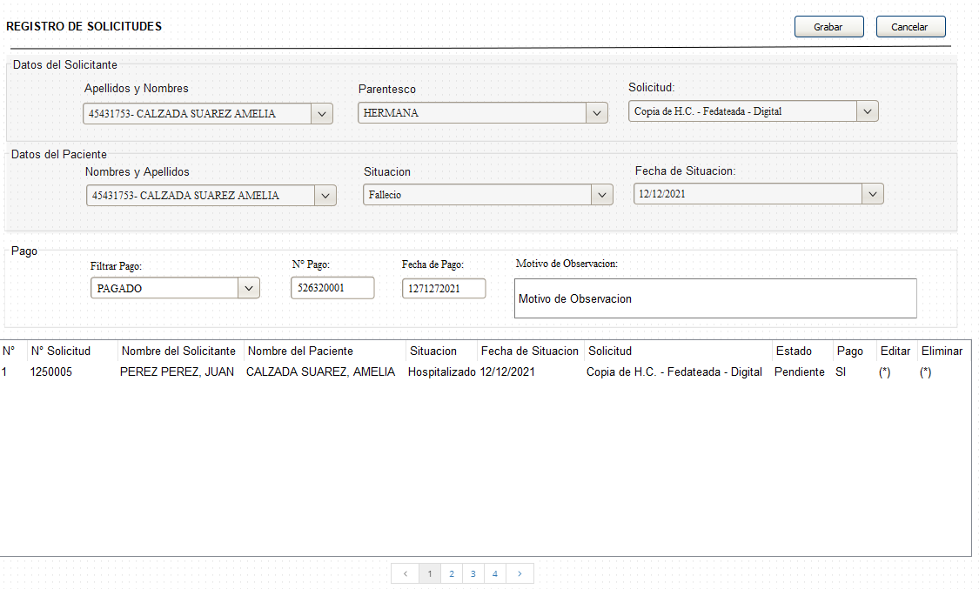

CRITERIOS DE ACEPTACIÓN
WORKFLOW
* El sistema debe permitir validar el pago de la solicitud de la HC
ESTRUCTURA DE DATOS

REGISTRO DE SOLICITUDES
* El botón Cancelar: Al hacer clic debe cancelar la operación y vuelve a la pantallas de la HU008
* El botón Grabar: Al hacer clic debe guardar todo los datos ingresados en el formulario Si se hace clic varias veces no debe guardar registros duplicados
DATOS DEL SOLICITANTE: Los campos deben estar bloqueados
DATOS DEL PACIENTE: Los campos deben estar bloqueados

PAGO
* El combo Filtrar Pago debe mostrar los estados : PAGADO = Se habilita el campo N° de Pago, Fecha de Pago y Motivo de Observación (Opcional) SIN PAGO PAGO OBSERVADO = El Motivo de Observación es obligatorio
* El txt N° Pago: Solo debe aceptar números enteros
* El datepicker Fecha de Pago: Por defecto debe tener la fecha actual Debe aceptar fechas futuras y pasadas Formato de fecha DD/MM/AAAAA
* El txt Motivo de Observación: Debe aceptar todos los caracteres, máximo 400 caracteres, cuando escribe en el txt debe mostrar en la parte inferior los dígitos que le faltan por ingresar
* La grilla: Debe mostrar los siguientes datos: N°, N° Solicitud, Nombre de Solicitante, Nombre del Paciente, Situación, Fecha de situación, Solicitud, Estado, Pago, editar (Edita los datos del registro), Eliminar (elimina lógicamente el registro) Cantidad máxima de registro por pantalla 15 Las ultimas solicitudes deben estar al inicio Debe tener paginación El ultimo registro debe mostrarse al inicio
SEGURIDAD
* Al módulo solo debe tener acceso el perfil de administrador y secretaria
COMPONENTES

CODIFICACION

OTRAS OBSERVACIONES

HU009
 |  | Versión | Elaborado por | Aprobado por | Fecha Impresión
 |  | 1.0 | ACS | Amelia Calzada | 2021-08-23

HISTORIA DE USUARIO

CODIGO | NOMBRE HISTORIA |  |  |  | MODULO
HU009 | Atender Solicitudes |  |  |  | REQ 5
PRIORIDAD | Proceso |  |  |  | FECHA CREACION
ALTA | PROCESO DE ARCHIVO CLINICO |  |  |  | 2021-08-23
PROTOTIPO
COMO rol de Archivero o Fedatario QUIERO registrar la atención de las solicitudes de HC PARA gestionar las solicitudes
DISEÑO DEL PROTOTIPO
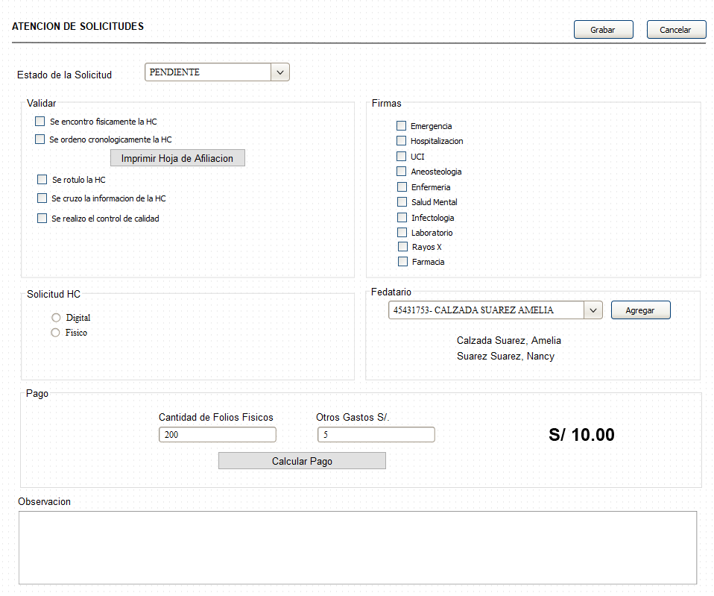

CRITERIOS DE ACEPTACIÓN
WORKFLOW
* El sistema permitir registrar la atención de las solicitudes
* El sistema de HC debe estar integrado con el sistema de Pacientes (SHIGO ESCRITORIO)
ESTRUCTURA DE DATOS

* El botón Cancelar: Al hacer clic debe cancelar la operación y vuelve a la pantallas de la HU007
* El botón Grabar: Al hacer clic debe guardar todo los datos ingresados en el formulario Si se hace clic varias veces no debe guardar registros duplicados
* El combo Estado de la solicitud debe mostrar los estados : PENDIENTE = Cuando la solicitud esta registrada por el rol de secretaria del AEI EN PROCESO = Cuando solicitud esta en proceso de atención de archivo PARA PAGAR = Cuando el personal de archivo calcula el pago PAGADO = Cuando la solicitud esta pagada ENTREGADO = Cuando la solicitud fue entregada al usuario RECHAZADO = Cuando la solicitud no procede y el campo de observacion debe ser obligatorio OBSERVADO = Cuando la solicitud esta observado y el campo de observacion debe ser obligatorio

VALIDAR
* Si esta con check Se encontró físicamente la HC: Si se activa, se debe actualizar el estado a ENTREGADO en el sistema de pacientes
* Si esta con check Se ordeno cronológicamente la HC: Si se activa el botón Imprimir la Hoja de Afiliación, al hacer clic debe mostrar la hoja de afiliación para imprimir
* Checkbox Se rotulo la HC
* Checkbox Se cruzo la información de la HC
* Checkbox Se realizo el control de calidad

FIRMAR
* Debe tener el checkbox de: Emergencia, Hospitalización, UCI, Aneosteologia, Enfermería, Salud Mental, Infectologia, Laboratorio, Rayos x, Farmacia

FEDATARIO
* Debe buscar el fedatario por nombre, apellido o documento y seleccionar
* Agregar: Agrega el nombre del fedatario

SOLICITUD DE HC
* Solo se debe seleccionar la opción de Digital o Físico: FISICO: Se habilita el formulario del pago con todo los campos habilitados DIGITAL: Se habilita el formulario del pago con todo los campos habilitados excepto desabilitado el campo Canitdad de Folios fisicos * El sistema debe guardar el nombre del fedatario * La opción de fedatario solo debe mostrar al rol del fedatario

PAGO
* El txt Cantidad de Folios Físicos: Debe aceptar valores numéricos enteros
* El txt Otros Gastos S/: Debe aceptar valores numéricos enteros
* El botón Calcular Pago: Al hacer clic calcula el pago y guarda el monto a pagar
* El txt Observación: Debe aceptar todos los caracteres, máximo 400 caracteres, cuando escribe en el txt debe mostrar en la parte inferior los dígitos que le faltan por ingresar Solo son obligatorios si el estado de la solicitud es RECHAZADO u OBSERVADA

SEGURIDAD
* Al módulo solo debe tener acceso el perfil de Administrador, Archivero ó Fedatario
COMPONENTES

CODIFICACION

OTRAS OBSERVACIONES

HU008
 |  | Versión | Elaborado por | Aprobado por | Fecha Impresión
 |  | 1.0 | ACS | Amelia Calzada | 2021-08-23

HISTORIA DE USUARIO

CODIGO | NOMBRE HISTORIA |  |  |  | MODULO
HU008 | Lista de Atención de Solicitudes |  |  |  | REQ 5
PRIORIDAD | Proceso |  |  |  | FECHA CREACION
ALTA | PROCESO DE ARCHIVO CLINICO |  |  |  | 2021-08-23
PROTOTIPO
COMO rol de Archivero ó Fedatario QUIERO ver la lista de solicitudes de HC PARA actualizar las solicitudes de HC
DISEÑO DEL PROTOTIPO
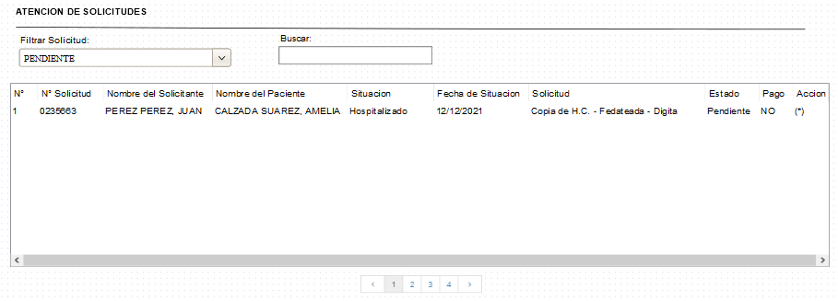

CRITERIOS DE ACEPTACIÓN
WORKFLOW
* El sistema mostrar la lista de las solicitudes.
ESTRUCTURA DE DATOS
* El combo Filtrar solicitud debe mostrar los estados : PENDIENTE = Cuando la solicitud esta registrada por el rol de secretaria del AEI EN PROCESO = Cuando solicitud esta en proceso de atención de archivo PARA PAGAR = Cuando el personal de archivo calcula el pago PAGADO = Cuando la solicitud esta pagada ENTREGADO = Cuando la solicitud fue entregada al usuario RECHAZADO = Cuando la solicitud no procede OBSERVADO = Cuando la solicitud esta observado
* El txt Buscar: Busca al paciente o solicitando por el nombre apellido
* La grilla: Debe mostrar los siguientes datos: N°, N° Solicitud, Nombre de Solicitante, Nombre del Paciente, Situación, Fecha de situación, Solicitud, Estado, Pago, Acción (Al hacer clic redirección a la HU009) Cantidad máxima de registro por pantalla 15 Las ultimas solicitudes deben estar al inicio Debe tener paginación El ultimo registro debe mostrarse al inicio
SEGURIDAD
* Al módulo solo debe tener acceso el perfil de Administrador, Archivero ó Fedatario
COMPONENTES

CODIFICACION

OTRAS OBSERVACIONES

HU007
 |  | Versión | Elaborado por | Aprobado por | Fecha Impresión
 |  | 1.0 | ACS | Amelia Calzada | 2021-08-23

HISTORIA DE USUARIO

CODIGO | NOMBRE HISTORIA |  |  |  | MODULO
HU007 | Registrar solicitud de HC |  |  |  | REQ 4
PRIORIDAD | Proceso |  |  |  | FECHA CREACION
ALTA | PROCESO DE ARCHIVO CLINICO |  |  |  | 2021-08-23
PROTOTIPO
COMO rol de Secretaria QUIERO registrar las solicitudes de HC PARA tener el control y monitoreo de las solicitud de HC
DISEÑO DEL PROTOTIPO
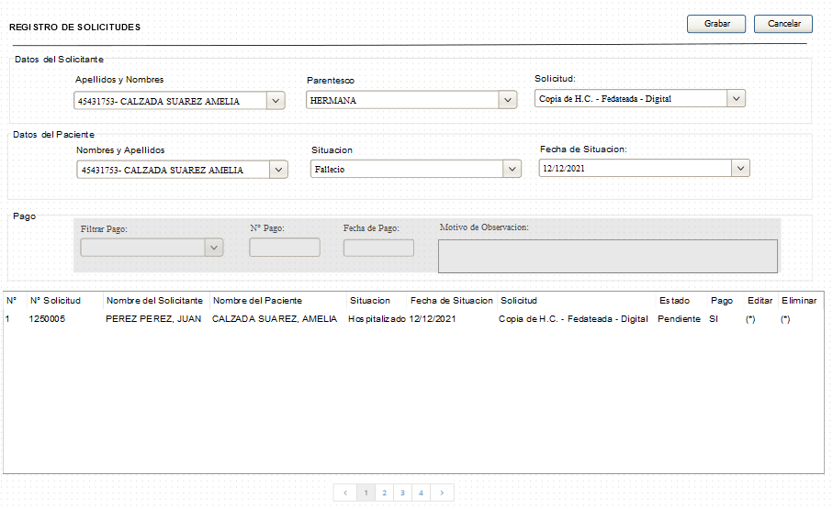

CRITERIOS DE ACEPTACIÓN
WORKFLOW
* El sistema debe permitir registrar y modificar solicitudes de HC
ESTRUCTURA DE DATOS
REGISTRO DE SOLICITUDES
DATOS DEL SOLICITANTE
* El botón Cancelar: Al hacer clic debe cancelar la operación y vuelve a la pantalla de la HU006
* El botón Grabar: Al hacer clic debe guardar todo los datos ingresados en el formulario Si se hace clic varias veces no debe guardar registros duplicados
* El combo Apellidos y Nombres: Debe buscar por el numero de documento, apellidos o nombres
* El combo Parentesco: En la lista debe mostrar (Padre, Madre, Hermano(a), Hijo(a), Esposo(a))
* El combo Solicitud: En la lista debe mostrar (Copia de H.C. - Física, Copia de H.C. - Fedateada - Física, Copia de H.C. - Digital, Copia de H.C. - Fedateada - Digital)

DATOS DEL PACIENTE
* El combo Apellidos y Nombres: Debe buscar por el numero de documento, apellidos o nombres
* El combo Situación: En la lista debe mostrar (Fallecido, Hospitalizado, Referido)
* El datepicker Fecha de Situación: Por defecto debe tener la fecha actual Debe aceptar fechas futuras y pasadas Formato de fecha DD/MM/AAAAA

PAGO : Los campos deben estar bloqueados
* La grilla: Debe mostrar los siguientes datos: N°, N° Solicitud, Nombre de Solicitante, Nombre del Paciente, Situación, Fecha de situación, Solicitud, Estado, Pago, editar, Eliminar (elimina lógicamente el registro) Cantidad máxima de registro por pantalla 15 Las ultimas solicitudes deben estar al inicio Debe tener paginación El ultimo registro debe mostrarse al inicio
SEGURIDAD
* Al módulo solo debe tener acceso el perfil de administrador y secretaria
COMPONENTES

CODIFICACION

OTRAS OBSERVACIONES

HU006
 |  | Versión | Elaborado por | Aprobado por | Fecha Impresión
 |  | 1.0 | ACS | Amelia Calzada | 2021-08-23

HISTORIA DE USUARIO

CODIGO | NOMBRE HISTORIA |  |  |  | MODULO
HU006 | Lista de Solicitudes |  |  |  | REQ 4
PRIORIDAD | Proceso |  |  |  | FECHA CREACION
ALTA | PROCESO DE ARCHIVO CLINICO |  |  |  | 2021-08-23
PROTOTIPO
COMO rol de Secretaria QUIERO ver la lista de solicitudes de HC PARA poder actualizar las solicitudes de HC
DISEÑO DEL PROTOTIPO
PANTALLA 1
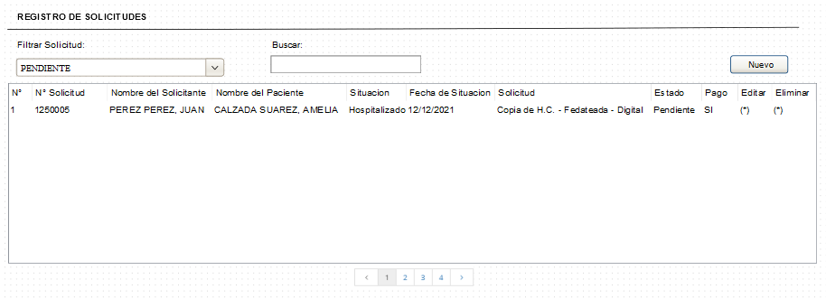

PANTALLA 2

CRITERIOS DE ACEPTACIÓN
WORKFLOW
* El sistema debe mostrar la lista de solicitudes de todos los estados
ESTRUCTURA DE DATOS

PANTALLA 1
* El botón Nuevo: Al hacer clic redirección a la pantalla de la HU007
* El combo Filtrar solicitud debe mostrar los estados : PENDIENTE = Cuando la solicitud esta registrada por el rol de secretaria del AEI EN PROCESO = Cuando solicitud esta en proceso de atencion de archivo PARA PAGAR = Cuando el personal de archivo calcula el pago PAGADO = Cuando la solicitud esta pagada ENTREGADO = Cuando la solicitud fue entregada al usuario RECHAZADO = Cuando la solicitud no procede OBSERVADO = Cuando la solicitud esta observado
* El txt Buscar: Busca al paciente o solicitando por el nombre apellido
* La grilla: Debe mostrar los siguientes datos: N°, N° Solicitud, Nombre de Solicitante, Nombre del Paciente, Situación, Fecha de situación, Solicitud, Estado, Pago, editar (Edita los datos del registro), Eliminar (elimina lógicamente el registro) Cantidad máxima de registro por pantalla 15 Las ultimas solicitudes deben estar al inicio Debe tener paginación El ultimo registro debe mostrarse al inicio

PANTALLA 2
* El sistema permite editar los datos que fueron recuperados en el formulario
* El botón Cancelar: Al hacer clic debe cancelar la operación y vuelve a la pantalla 1
* El botón Grabar: Al hacer clic debe guardar todos los datos actualizados en el formulario Si se hace clic varias veces no debe guardar registros duplicados
SEGURIDAD
* Al módulo solo debe tener acceso el perfil de administrador y secretaria
COMPONENTES

CODIFICACION

OTRAS OBSERVACIONES

HU005
 |  | Versión | Elaborado por | Aprobado por | Fecha Impresión
 |  | 1.0 | ACS | Amelia Calzada | 2021-08-23

HISTORIA DE USUARIO

CODIGO | NOMBRE HISTORIA |  |  |  | MODULO
HU005 | Asignación de Módulos |  |  |  | REQ 3
PRIORIDAD | Proceso |  |  |  | FECHA CREACION
ALTA | GESTION DE USUARIO |  |  |  | 2021-08-23
PROTOTIPO
COMO rol de Administrador QUIERO asignar módulos a los roles PARA que los usuarios puedan tener acceso solo a los módulos configurados
DISEÑO DEL PROTOTIPO
PANTALLA 1
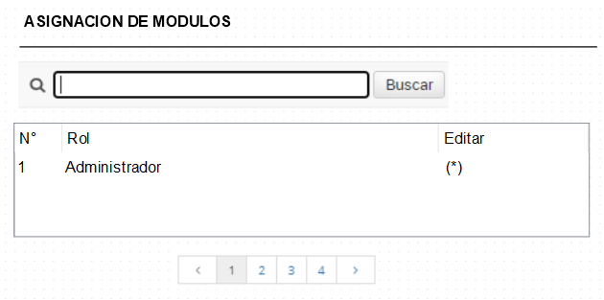

PANTALLA 2
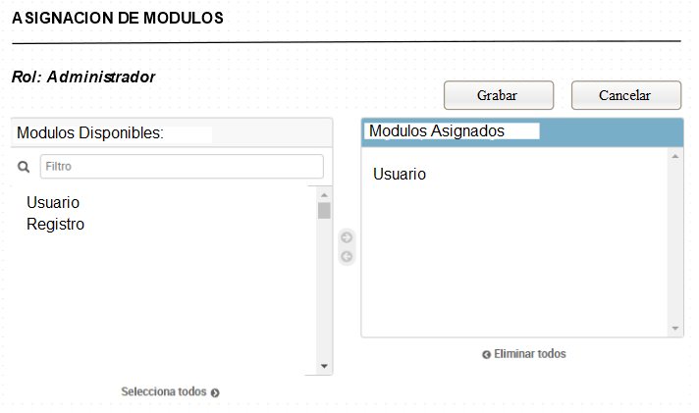

CRITERIOS DE ACEPTACIÓN
WORKFLOW
* El sistema debe permitir agregar y modificar módulos a los roles
ESTRUCTURA DE DATOS
PANTALLA 1
* El Buscador: Busca al rol por su nombre
* La Grilla Muestra la lista de los roles y debe contener los siguientes campos: N°, Rol, Editar (Si se hace clic en editar, muestra la pantalla 2) Cantidad máxima de registros 10 Debe tener paginación El ultimo registro debe mostrarse al inicio

PANTALLA 2
* El botón Cancelar: Al hacer clic debe cancelar la operación y vuelve a la pantallas de la Pantalla 1
* El botón Grabar: Al hacer clic debe guardar todo los datos ingresados en el formulario Si se hace clic varias veces no debe guardar registros duplicados
* Debe mostrar el nombre del rol seleccionado
* Módulos Disponibles: Debe tener un buscador, para buscar por nombre los módulos disponibles Se debe agregar uno por uno o también todos
* Módulos Asignados: Muestra los módulos asignados al rol Debe permitir eliminar un por uno o todos a la vez
SEGURIDAD
* Al módulo solo debe tener acceso el perfil de administrador
COMPONENTES

CODIFICACION

OTRAS OBSERVACIONES

HU0004
 |  | Versión | Elaborado por | Aprobado por | Fecha Impresión
 |  | 1.0 | ACS | Amelia Calzada | 2021-08-23

HISTORIA DE USUARIO

CODIGO | NOMBRE HISTORIA |  |  |  | MODULO
HU004 | Crear Usuarios |  |  |  | REQ 02
PRIORIDAD | Proceso |  |  |  | FECHA CREACION
ALTA | GESTION DE USUARIO |  |  |  | 2021-08-23
PROTOTIPO
COMO rol de Administrador QUIERO crear usuarios PARA que ingresen al sistema
DISEÑO DEL PROTOTIPO
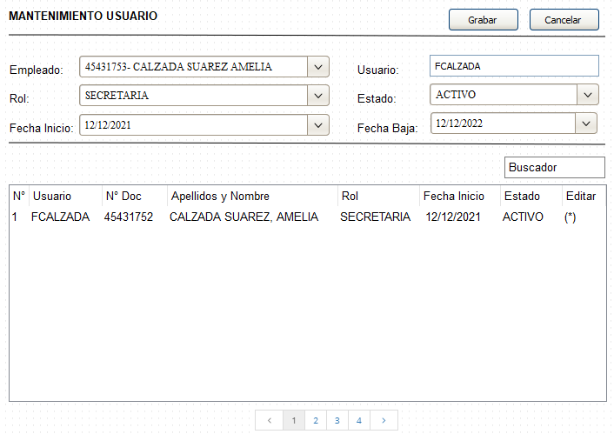

CRITERIOS DE ACEPTACIÓN
WORKFLOW
* El sistema debe permitir crear nuevos usuarios y modificar los datos de los usuarios creados

MANTENIMIENTO DE USUARIO
* El botón Cancelar: Al hacer clic debe cancelar la operación y vuelve a la pantallas de la HU003 - Pantalla 1
* El botón Grabar: Al hacer clic debe guardar todo los datos ingresados en el formulario Si se hace clic varias veces no debe guardar registros duplicados
* El combo de Empleado: Debe buscar por el numero de documento, apellidos o nombres
* El txt Usuario: Al seleccionar el empleado por defecto debe mostrar el usuario del ative directory Campo no editable
* Clave: Debe ser el mismo de Active Directory
* El combo de Rol: Debe mostrar los roles para seleccionar (Secretaria, Archivero, Fedatario, Validador, Administrador)
* El combo Estado: Debe mostrar los estados (Activo e Inactivo) 1. Activo: Cuando se crear un usuario nuevo por defecto debe mostrar estado Activo Todos los usuarios activos deben ingresar al sistema 2. Inactivo: Todos los usuarios inactivos no deben ingresar al sistema
* El datepicker Fecha de Inicio: No debe aceptar fechas pasadas Por defecto debe tener la fecha actual Debe aceptar fechas futuras Formato de fecha DD/MM/AAAAA
* El datepicker Fecha de Fin: No debe aceptar fechas pasadas Por defecto debe tener la fecha actual Debe aceptar fechas futuras Formato de fecha DD/MM/AAAAA Si se cumple la fecha de baja, debe cambiar a estado Inactivo al usuario
* El txt Buscador: Busca al usuario por nombres, apellidos, N° Doc.
* La Grilla Debe mostrar la lista de usuarios creados y debe contener los siguientes campos: N°, Usuario, N° Doc., Apellidos y Nombres, Rol, Fecha de Inicio, Estado, Editar Cantidad máxima de registros 10 Debe tener paginación El ultimo registro debe mostrarse al inicio
ESTRUCTURA DE DATOS
SEGURIDAD
* Al módulo solo debe tener acceso el perfil de administrador
COMPONENTES

CODIFICACION

OTRAS OBSERVACIONES

HU003
 |  | Versión | Elaborado por | Aprobado por | Fecha Impresión
 |  | 1.0 | ACS | Amelia Calzada | 2021-08-23

HISTORIA DE USUARIO

CODIGO | NOMBRE HISTORIA |  |  |  | MODULO
HU003 | Lista de Usuarios |  |  |  | REQ 02
PRIORIDAD | Proceso |  |  |  | FECHA CREACION
ALTA | GESTION DE USUARIO |  |  |  | 2021-08-23
PROTOTIPO
COMO rol de Administrador QUIERO ver la lista de usuarios PARA poder actualizar los datos de los usuarios
DISEÑO DEL PROTOTIPO
PANTALLA 1
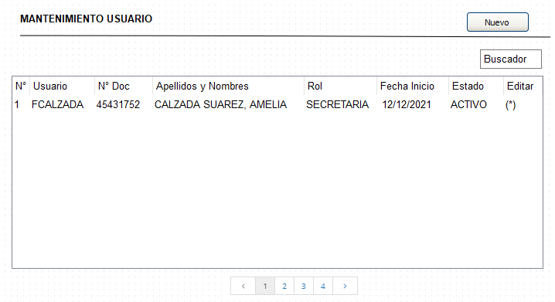

PANTALLA 2

CRITERIOS DE ACEPTACIÓN
WORKFLOW
* El sistema debe permitir crear nuevos usuarios y modificar los datos de los usuarios creados

PANTALLA 1
MANTENIMIENTO DE USUARIO
* El botón Nuevo: Al hacer clic debe muestra la pantalla de la HU0004
* El txt Buscador: Busca al usuario por nombres, apellidos, N° Doc.
* La Grilla Debe mostrar la lista de usuarios creados y debe contener los siguientes campos: N°, Usuario, N° Doc., Apellidos y Nombres, Rol, Fecha de Inicio, Estado, Editar (Si se hace clic en editar, muestra la pantalla 2) Cantidad máxima de registros 10 Debe tener paginación El ultimo registro debe mostrarse al inicio

PANTALLA 2
* El sistema permite editar los datos que fueron recuperados en el formulario
* El botón Cancelar: Al hacer clic debe cancelar la operación y vuelve a la pantalla 1
* El botón Grabar: Al hacer clic debe guardar todos los datos actualizados en el formulario Si se hace clic varias veces no debe guardar registros duplicados
ESTRUCTURA DE DATOS

SEGURIDAD
* Al módulo solo debe tener acceso el perfil de administrador
COMPONENTES

CODIFICACION

OTRAS OBSERVACIONES

HU002
 |  | Versión | Elaborado por | Aprobado por | Fecha Impresión
 |  | 1.0 | ACS | Amelia Calzada | 2021-08-23

HISTORIA DE USUARIO
LOGIN
CODIGO | NOMBRE HISTORIA |  |  |  | MODULO
HU002 | Menus |  |  |  | REQ 01
PRIORIDAD | Proceso |  |  |  | FECHA CREACION
ALTA | GESTION DE USUARIO |  |  |  | 2021-08-23
PROTOTIPO
COMO usuario QUIERO tener acceso a los diferentes menus PARA para realizar el proceso de HC
DISEÑO DEL PROTOTIPO


CRITERIOS DE ACEPTACIÓN
WORKFLOW

* Mostrar los menús de acuerdo a los roles:
Secretaria: Registro Solicitud
Archivero o Fedatario: Atención solicitud
Economía: Validar Pago
Administrador: Todos los menús
* Botón de Cerrar Sesión: Al hacer clic cierra sesión del sistema y muestra la pantalla de la H0001

ESTRUCTURA DE DATOS

SEGURIDAD
* Todos los roles deben tener acceso al login

COMPONENTES

CODIFICACION

OTRAS OBSERVACIONES

HU001
 |  | Versión | Elaborado por | Aprobado por | Fecha Impresión
 |  | 1.0 | ACS | Amelia Calzada | 2021-08-23

HISTORIA DE USUARIO
LOGIN
CODIGO | NOMBRE HISTORIA |  |  |  | MODULO
HU001 | Login |  |  |  | REQ 01
PRIORIDAD | Proceso |  |  |  | FECHA CREACION
ALTA | GESTION DE USUARIO |  |  |  | 2021-08-23
PROTOTIPO
COMO usuario QUIERO ingresar al sistema PARA para realizar el proceso de HC
DISEÑO DEL PROTOTIPO
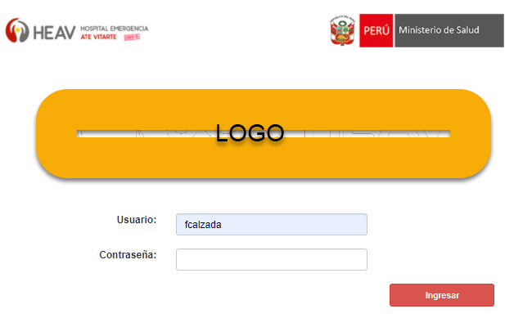

CRITERIOS DE ACEPTACIÓN
WORKFLOW

* El login debe tener el logo del HEAV, Ministerio de Salud y el del proyecto
* El txt Usuario: Debe aceptar solo letras
* El txt Contraseña: Debe aceptar todo los tipos de caracteres
* El botón Ingresar:
Si la contraseña y el usuario son correctos debe permitir el ingreso al sistema
Si ingresa el usuario erróneo, debe mostrar un mensaje "Usuario no existe"
Si ingresa la contraseña incorrecta, debe mostrar un mensaje: "Contraseña incorrecta"
* Debe estar conectado con el Active Directory

ESTRUCTURA DE DATOS

SEGURIDAD
* Todos los roles deben tener acceso al login

COMPONENTES

CODIFICACION

OTRAS OBSERVACIONES

